Proyecto diagrama de Gantt
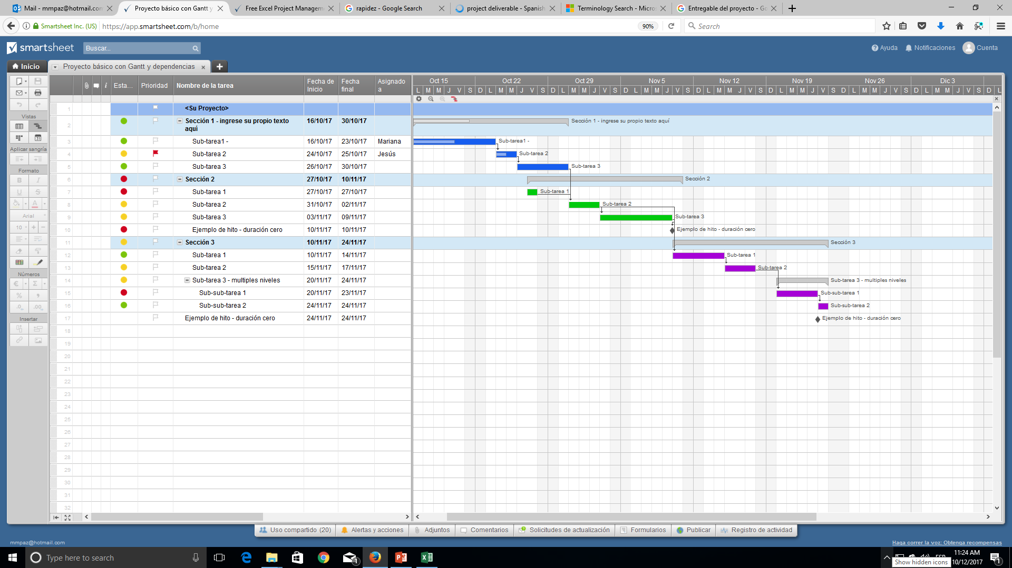
 | Proyecto con diagrama de Gantt

Plantilla de escala de tiempo en Excel

 | Nombre de la tarea | Fecha de inicio | Fecha final | Duración (días)

 | Tarea 1 | 2015-01-16 | 2015-01-21 | 5
 | Tarea 2 | 2015-01-22 | 2015-01-23 | 1
 | Tarea 3 | 2015-01-22 | 2015-01-28 | 6
 | Tarea 4 | 2015-01-27 | 2015-01-29 | 2
 | Tarea 5 | 2015-01-28 | 2014-02-04 | 7
 | Tarea 6 | 2015-02-05 | 2015-02-09 | 4
 | Tarea 7 | 2015-01-28 | 2015-02-05 | 8
 | Tarea 8 | 2015-02-04 | 2015-02-06 | 2
 | Tarea 9 | 2015-02-07 | 2015-02-10 | 3
 | Tarea 10 | 2015-02-09 | 2015-02-12 | 3
 | Tarea 11 | 2015-02-11 | 2015-02-14 | 3
 | Tarea 12 | 2015-02-15 | 2015-02-17 | 2

O haga clic aquí para crear una plantilla de escala de tiempo en Smartsheet

